河北金属件目标价格-测算
 | 长 | 宽 | 厚 | 冲压力测算
 | 283.0 | 83.0 | 2.5 | 82
 | 295 | 145 | 2 | 79
序号 | 物料代码 | 零件号 | 名称 | 图片 | 单件图号 | 零件名称 | 耗用量 | 材质 | 下料尺寸 |  |  | 未税单价 |  | 重量kg |  |  | 材料费 | 加工成本 |  |  |  |  | 系数 | 未税目标价 | 供应商 | 未税采购单价-最终商定价 | 是否完成模摊 | 对称件
 |  |  |  |  |  |  |  |  | 长mm | 宽mm | 厚mm | 材料 | 废铁 | 毛重 | 净重 | 废铁 |  | 工序 | 吨位 | 工序费 | 出件数 | 合计 |  |  |  |  |  | 物料代码 | 零件号 | 名称
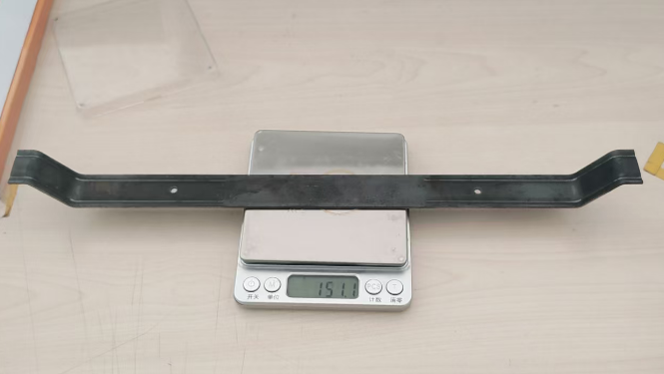
1 |  | SLT0012540 | 副驾背板支撑钣金 |  | SLT0012540 | 副驾背板支撑钣金 | 1 | Q235 2.0 | 393.5 | 25.0 | 2.0 | 3.70 | 2.35 | 0.154 | 0.151 | 0.003 | 0.56 | 落料 | 160T | 0.10 | 1.0 | 0.10 | 112% | 1.0230 | 沧州啸宇 | 0.9900
 |  |  |  |  |  |  |  |  |  |  |  |  |  |  |  |  |  | 成型 | 160T | 0.10 | 1.0 | 0.10
 |  |  |  |  |  |  |  |  |  |  |  |  |  |  |  |  | 0.00 | 成型 | 160T | 0.10 | 1.0 | 0.10
 |  |  |  |  |  |  |  |  |  |  |  |  |  |  |  |  |  | 冲孔 | 80T | 0.05 | 1.0 | 0.05

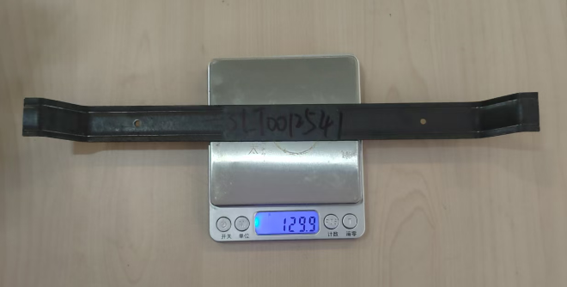
 |  |  |  |  | 材料成本合计： |  |  |  |  |  |  |  |  |  |  |  | 0.56 | 加工成本合计： |  |  |  | 0.35
1 |  | SLT0012541 | 小背背板支撑钣金（宽车身） |  | SLT0012541 | 小背背板支撑钣金（宽车身） | 1 | Q235 2.0 | 343.6 | 25.0 | 2.0 | 3.70 | 2.35 | 0.135 | 0.130 | 0.005 | 0.49 | 落料 | 160T | 0.10 | 1.0 | 0.10 | 112% | 0.9378 | 沧州啸宇 | 0.9000
 |  |  |  |  |  |  |  |  |  |  |  |  |  |  |  |  |  | 成型 | 160T | 0.10 | 1.0 | 0.10
 |  |  |  |  |  |  |  |  |  |  |  |  |  |  |  |  | 0.00 | 成型 | 160T | 0.10 | 1.0 | 0.10
 |  |  |  |  |  |  |  |  |  |  |  |  |  |  |  |  |  | 冲孔 | 80T | 0.05 | 1.0 | 0.05

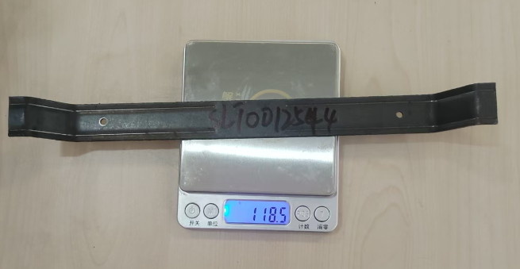
 |  |  |  |  | 材料成本合计： |  |  |  |  |  |  |  |  |  |  |  | 0.49 | 加工成本合计： |  |  |  | 0.35
1 |  | SLT0012544 | 小背背板支撑钣金（窄车身） |  | SLT0012544 | 小背背板支撑钣金（窄车身） | 1 | Q235 2.0 | 313.6 | 25.0 | 2.0 | 3.70 | 2.35 | 0.123 | 0.119 | 0.005 | 0.44 | 落料 | 160T | 0.10 | 1.0 | 0.10 | 112% | 0.8900 | 沧州啸宇 | 0.8500
 |  |  |  |  |  |  |  |  |  |  |  |  |  |  |  |  |  | 成型 | 160T | 0.10 | 1.0 | 0.10
 |  |  |  |  |  |  |  |  |  |  |  |  |  |  |  |  | 0.00 | 成型 | 160T | 0.10 | 1.0 | 0.10
 |  |  |  |  |  |  |  |  |  |  |  |  |  |  |  |  |  | 冲孔 | 80T | 0.05 | 1.0 | 0.05

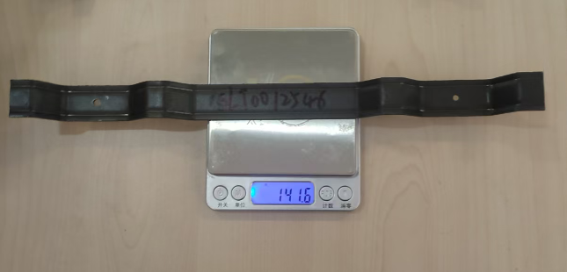
 |  |  |  |  | 材料成本合计： |  |  |  |  |  |  |  |  |  |  |  | 0.44 | 加工成本合计： |  |  |  | 0.35
1 |  | SLT0012546 | 主驾背板支撑钣金1 |  | SLT0012546 | 主驾背板支撑钣金1 | 1 | Q235 2.0 | 375.2 | 25.0 | 2.0 | 3.70 | 2.35 | 0.147 | 0.142 | 0.006 | 0.53 | 落料 | 160T | 0.10 | 1.0 | 0.10 | 112% | 0.9874 | 沧州啸宇 | 0.9500
 |  |  |  |  |  |  |  |  |  |  |  |  |  |  |  |  |  | 成型 | 160T | 0.10 | 1.0 | 0.10
 |  |  |  |  |  |  |  |  |  |  |  |  |  |  |  |  | 0.00 | 成型 | 160T | 0.10 | 1.0 | 0.10
 |  |  |  |  |  |  |  |  |  |  |  |  |  |  |  |  |  | 冲孔 | 80T | 0.05 | 1.0 | 0.05

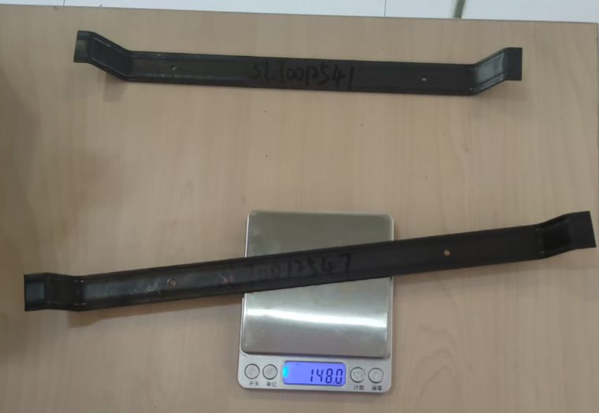
 |  |  |  |  | 材料成本合计： |  |  |  |  |  |  |  |  |  |  |  | 0.53 | 加工成本合计： |  |  |  | 0.35
1 |  | SLT0012547 | 主驾背板支撑钣金2 |  | SLT0012547 | 主驾背板支撑钣金2 | 1 | Q235 2.0 | 391.6 | 25.0 | 2.0 | 3.70 | 2.35 | 0.154 | 0.148 | 0.006 | 0.56 | 落料 | 160T | 0.10 | 1.0 | 0.10 | 112% | 0.9019 | 沧州啸宇 | 0.8800
 |  |  |  |  |  |  |  |  |  |  |  |  |  |  |  |  |  | 成型 | 160T | 0.10 | 1.0 | 0.10
 |  |  |  |  |  |  |  |  |  |  |  |  |  |  |  |  | 0.00 | 冲孔 | 80T | 0.05 | 1.0 | 0.05

 |  |  |  |  | 材料成本合计： |  |  |  |  |  |  |  |  |  |  |  | 0.56 | 加工成本合计： |  |  |  | 0.25

